Pasaporte - HC
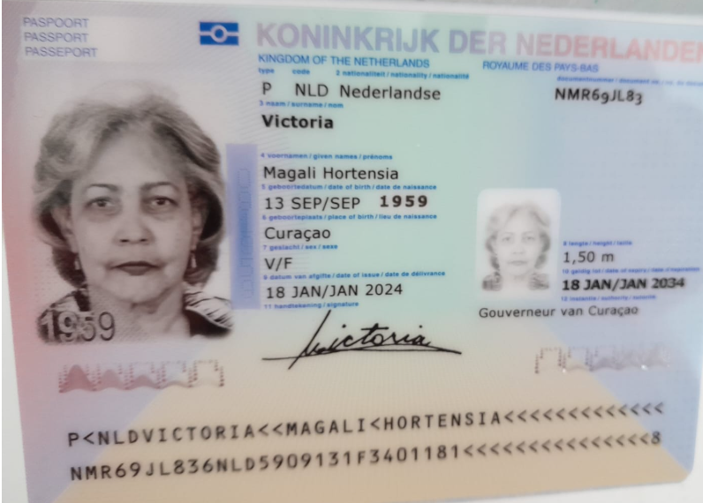
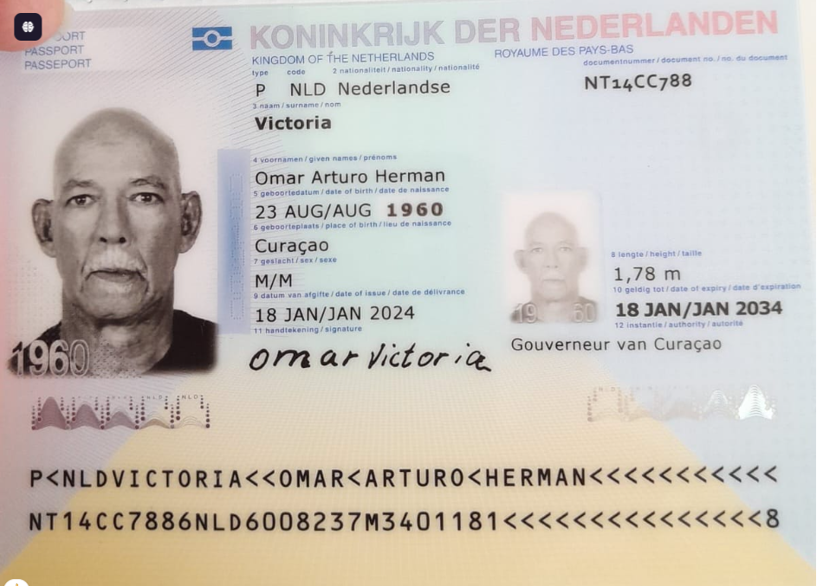
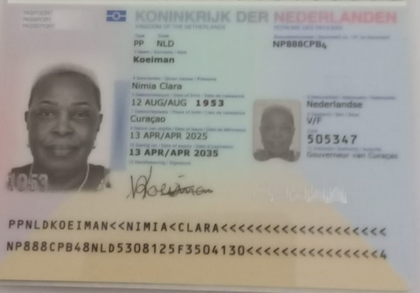
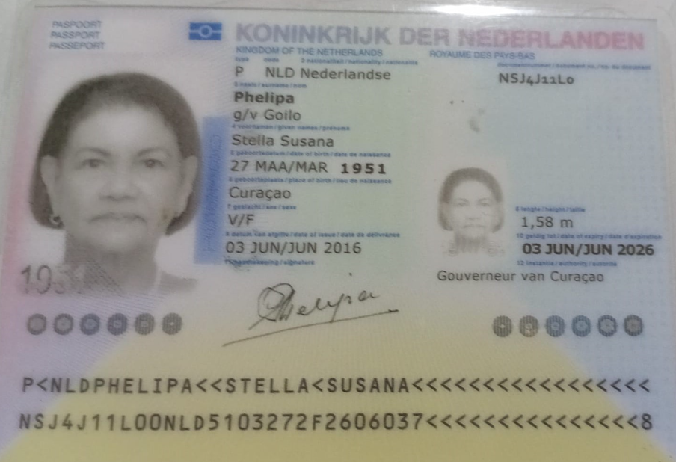

Nombre | Magali | Nombre | Omar | Nombre | Nimia | Nombre | Stella
Nombre | Hortensia | Nombre | Arturo Herman | Nombre | Clara | Nombre | Susana
Apellido | Victoria | Apellido | Victoria | Nombre |  | Nombre
Apellido de casada |  | Apellido de casada |  | Apellido | Koeiman | Apellido | Phelipa
Género: . | Femenino | Género: . | Masculino | Apellido de casada |  | Apellido de casada
Pasaporte | NMR69JL83 | Pasaporte | NT14CC788 | Género: . | Femenino | Género: . | Femenino
Fecha de nacimiento | 13/09/1959 | Fecha de nacimiento | 23/08/1960 | Pasaporte | NP888CPB4 | Pasaporte | NSJ4J11L0
Edad |  | Edad |  | Fecha de nacimiento | 12/08/1953 | Fecha de nacimiento | 1951-03-27
Estado civil |  | Estado civil |  | Edad | 72 | Edad | 74
Dirección |  | Dirección |  | Estado civil |  | Estado civil
Nacionalidad y domicilio: | Curazao | Nacionalidad y domicilio: | Curazao | Dirección |  | Dirección
Email: | victoriamagali130959@gmail.com | Email: | victoriamagali130959@gmail.com | Nacionalidad y domicilio: |  | Nacionalidad y domicilio:
Teléfono | 599 9 697 6395 | Teléfono | 599 9 697 6395 | Email: | koeiman.n.c@hotmail.com | Email: | stella_phelipa@hotmail.com
Profesión |  | Profesión |  | Email: Dr Jaramillo Curazao | Perez-Tielen@outlook.com | Teléfono
RH |  | RH |  | Teléfono | 599 9 514 0016 | Profesión
Seguro |  | Seguro |  | Profesión |  | RH
Peso |  | Peso |  | RH |  | Seguro
Altura |  | Altura |  | Seguro |  | Peso
Idioma |  | Idioma |  | Peso |  | Altura
Estadia: |  |  |  | Altura |  | Idioma
 |  | Salud |  | Idioma
 |  |  |  | Salud |  | Salud

Confirmación de
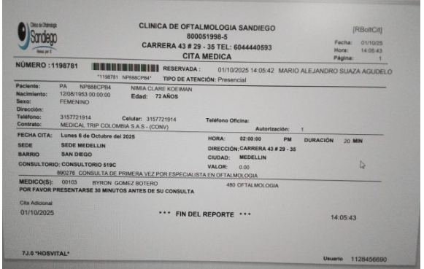
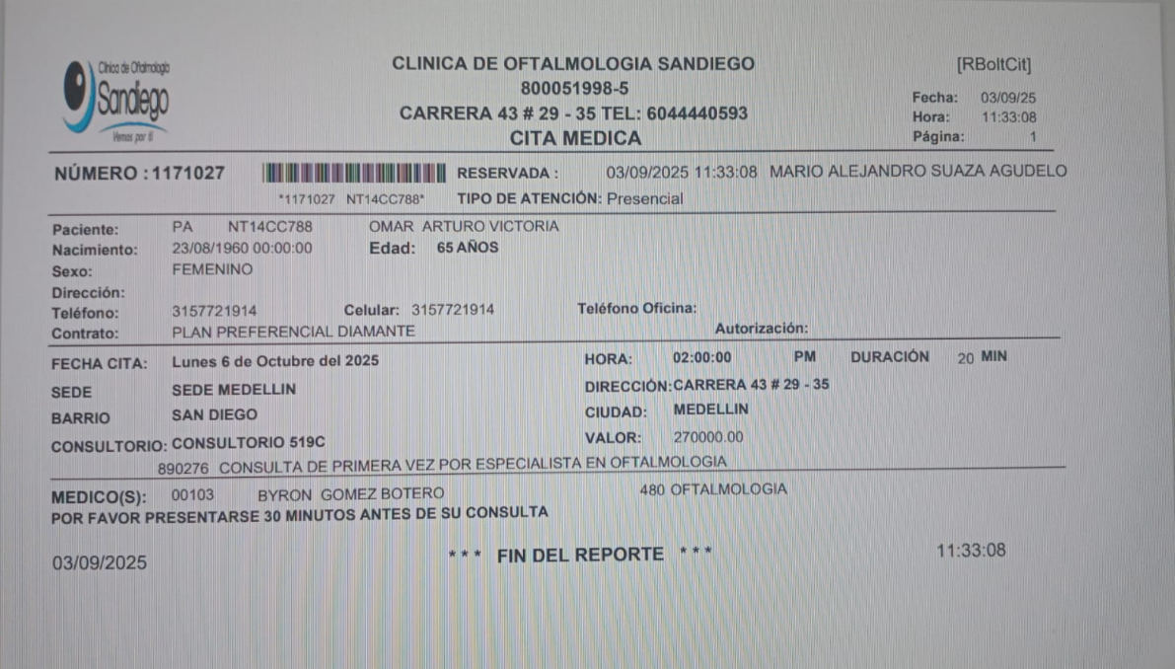
Hotel reservaron directamente | Cita con especialista en Oftalmología Omar
Hotel Dorado la 70 Carrera 70 #44B - 66 Laureles
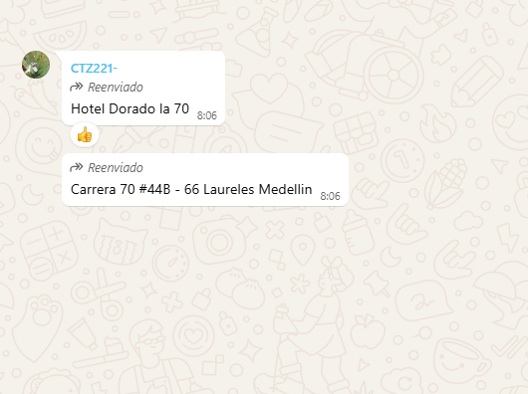

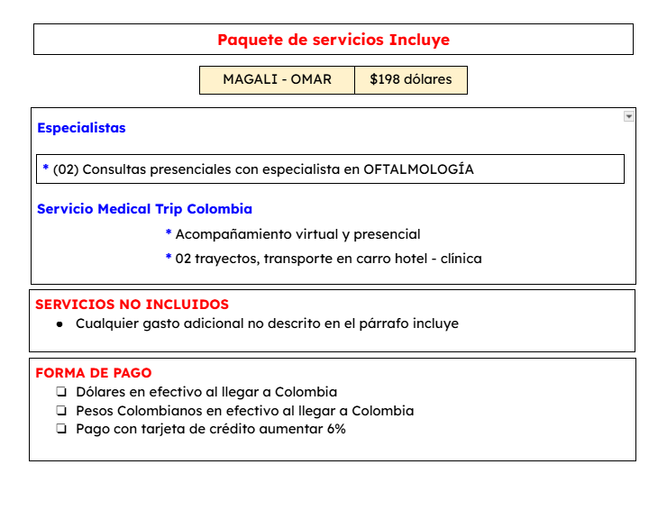
 | Cita con especialista en Oftalmología Magali
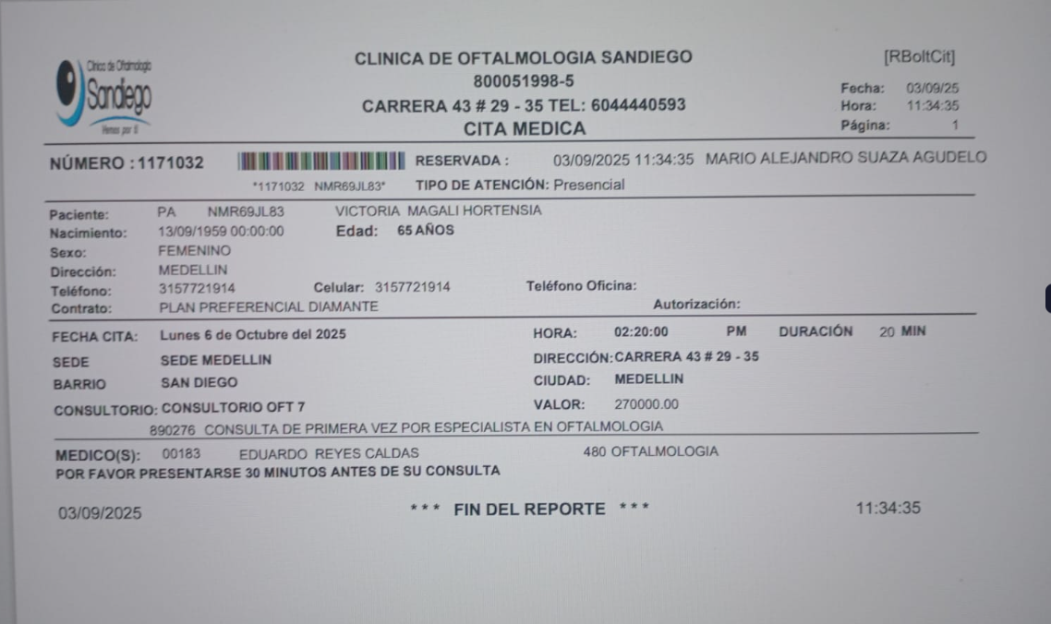

 | Cita con especialista en Oftalmología Nimia

DETALLE DE LOS SERVICIOS
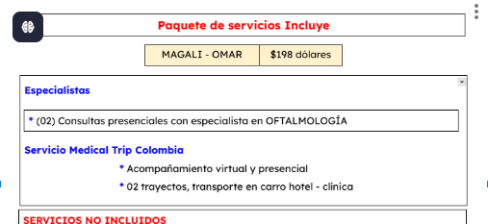
Concepto | NIMIA
Consulta con especialista en OFTALMOLOGÍA | $82
Tomografía Óptica de segmento posterior | $122
Fotografía | $39
Campo visual | $55
Paquimetria | $53
Ecografía de dos rodillas | $49
Consulta con especialista en Rodilla | $73
04 Traslados hotel - clínica - hotel | $25
Acompañamiento presencial en español para citas y exámenes | $24
Impuesto bancario 4 * 1000 | $2
TOTAL A PAGAR | $525

